ケース2
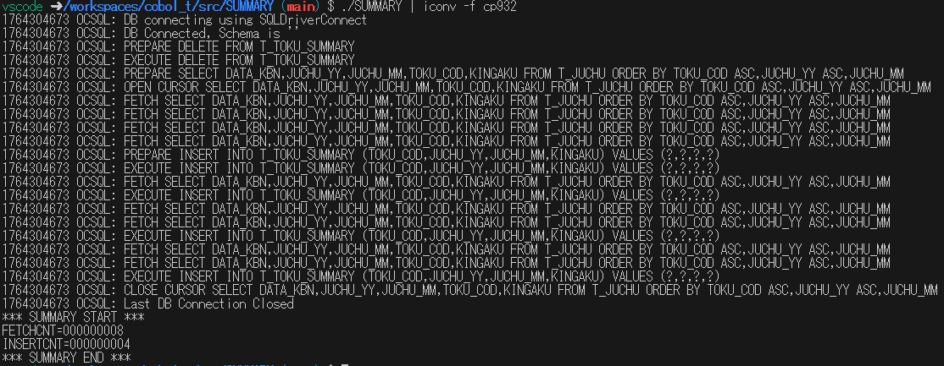
T_TOKU_SUMMARYテーブルにレコードが追加されているか確認

2.T_JUCHUテーブルに必要なテストデータを8レコード追加して./SUMMARY | iconv -f cp 932で実行する
結果
INSERTCNT=000000004
とコンソールに表示される
 | ■挿入データ
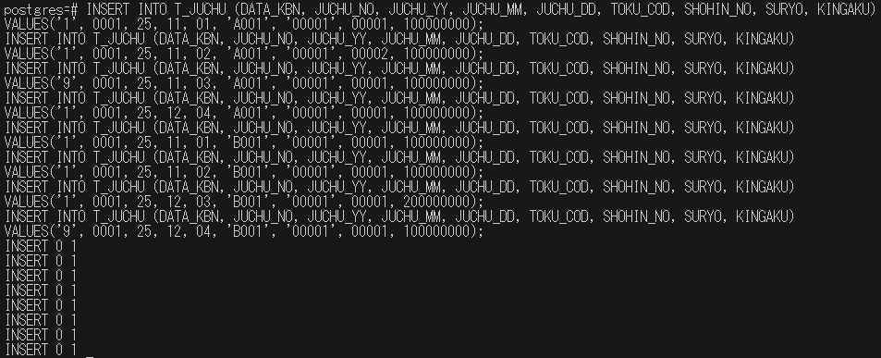
 | INSERT INTO T_JUCHU (DATA_KBN, JUCHU_NO, JUCHU_YY, JUCHU_MM, JUCHU_DD, TOKU_COD, SHOHIN_NO, SURYO, KINGAKU)
 | VALUES('1', 0001, 25, 11, 01, 'A001', '00001', 00001, 100000000);
 | INSERT INTO T_JUCHU (DATA_KBN, JUCHU_NO, JUCHU_YY, JUCHU_MM, JUCHU_DD, TOKU_COD, SHOHIN_NO, SURYO, KINGAKU)
 | VALUES('1', 0001, 25, 11, 02, 'A001', '00001', 00002, 100000000);
 | INSERT INTO T_JUCHU (DATA_KBN, JUCHU_NO, JUCHU_YY, JUCHU_MM, JUCHU_DD, TOKU_COD, SHOHIN_NO, SURYO, KINGAKU)
 | VALUES('9', 0001, 25, 11, 03, 'A001', '00001', 00001, 100000000);
 | INSERT INTO T_JUCHU (DATA_KBN, JUCHU_NO, JUCHU_YY, JUCHU_MM, JUCHU_DD, TOKU_COD, SHOHIN_NO, SURYO, KINGAKU)
 | VALUES('1', 0001, 25, 12, 04, 'A001', '00001', 00001, 100000000);
 | INSERT INTO T_JUCHU (DATA_KBN, JUCHU_NO, JUCHU_YY, JUCHU_MM, JUCHU_DD, TOKU_COD, SHOHIN_NO, SURYO, KINGAKU)
 | VALUES('1', 0001, 25, 11, 01, 'B001', '00001', 00001, 100000000);
 | INSERT INTO T_JUCHU (DATA_KBN, JUCHU_NO, JUCHU_YY, JUCHU_MM, JUCHU_DD, TOKU_COD, SHOHIN_NO, SURYO, KINGAKU)
 | VALUES('1', 0001, 25, 11, 02, 'B001', '00001', 00001, 100000000);
 | INSERT INTO T_JUCHU (DATA_KBN, JUCHU_NO, JUCHU_YY, JUCHU_MM, JUCHU_DD, TOKU_COD, SHOHIN_NO, SURYO, KINGAKU)
 | VALUES('1', 0001, 25, 12, 03, 'B001', '00001', 00001, 200000000);
 | INSERT INTO T_JUCHU (DATA_KBN, JUCHU_NO, JUCHU_YY, JUCHU_MM, JUCHU_DD, TOKU_COD, SHOHIN_NO, SURYO, KINGAKU)
 | VALUES('9', 0001, 25, 12, 04, 'B001', '00001', 00001, 100000000);

ケース3～6
集計キーごとに分けられている

3.テストケース2実行後、集計キーがA001、2511のレコードの時
得意先コード：A001
受注年：25
受注月：11
金額：100000000
がT_TOKU_SUMMARYテーブルに追加される
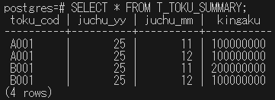

4.テストケース２実行後、集計キーがA001、2512のレコードの時
得意先コード：A001
受注年：25
受注月：12
金額：100000000
がT_TOKU_SUMMARYに反映される

5.テストケース２実行後、集計キーがB001、2511のレコードの時
得意先コード：B001
受注年：25
受注月：11
金額：200000000
がT_TOKU_SUMMARYテーブルに追加される

6.テストケース２実行後、集計キーがB001、2512のレコードの時
得意先コード：B001
受注年：25
受注月：12
金額：100000000
がT_TOKU_SUMMARYテーブルに追加される

ケース11～13
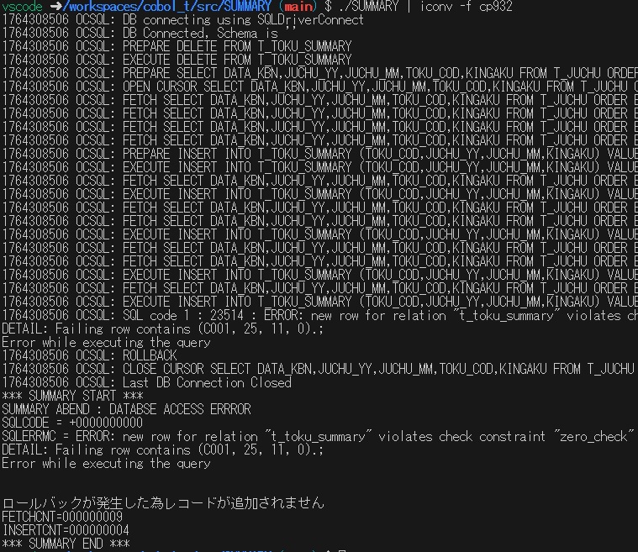
エラーメッセージ出力

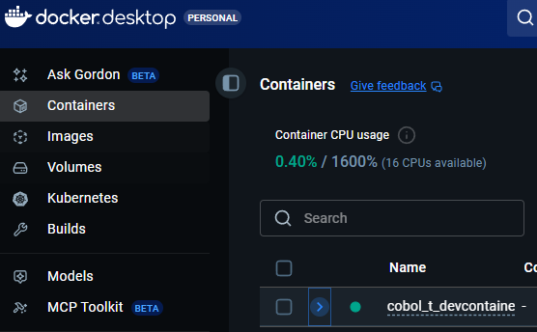
11.DBCONNECT-RTN SECTIONの接続エラーとしてDBが起動していない状態で./SUMMARY | iconv -f cp 932で実行する | ■DOCKER DESKTOPでcoboldevenvdbをオフにする方法
結果 | 1
*** SUMMARY START ***
SUMMARY ABEND : DATABSE ACCESS ERRROR
SQLCODE = -0000008003
SQLERRMC = The connection does not exist.db" to address: No address associated with hostname
ロールバックが発生した為レコードが追加されません
FETCHCNT=000000000
INSERTCNT=000000000
*** SUMMARY END ***
とコンソールに表示される

クリック

 | 2.手順1実行後に展開される

クリック

 | 3

三角形に変われば停止したことがわかる

12.FETCH-RTN SECTIONのフェッチエラーとしてT_JUCHUからJUCHUテーブルに名前を変えて./SUMMARY | iconv -f cp 932で実行する | ■テーブル名を変更する方法
結果 | psqlでDBにアクセスして以下のSQL文を実行
*** SUMMARY START *** | ALTER TABLE T_JUCHU RENAME TO JUCHU;
SUMMARY ABEND : DATABSE ACCESS ERRROR
SQLCODE = +0000000000 | ※テスト実施後テーブル名をT_JUCHUに戻す
SQLERRMC = [unixODBC][Driver Manager]Function sequence errorile preparing parameters
ロールバックが発生した為レコードが追加されません
FETCHCNT=000000000
INSERTCNT=000000000
*** SUMMARY END ***
とコンソールに表示される

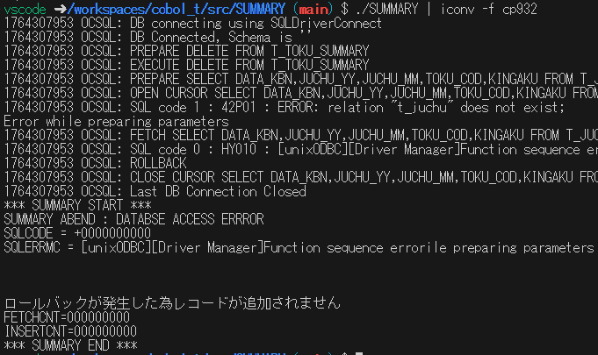

13.INSERT-RTN SECTIONのレコード追加エラーとしてT_JUCHUテーブルに | ■エラーレコード追加方法
データ区分：1 | psqlでDBにアクセスして以下のSQL文を実行
得意先：C0001 | INSERT INTO T_JUCHU (DATA_KBN, JUCHU_NO, JUCHU_YY, JUCHU_MM, JUCHU_DD, TOKU_COD, SHOHIN_NO, SURYO, KINGAKU)
受注年：25 | VALUES('1', 0001, 25, 11, 01, 'C001', '00001', 00001, 000000000);
受注月：11
金額：000000000
のレコードを追加して./SUMMARY | iconv -f cp 932で実行する
結果
*** SUMMARY START ***
SUMMARY ABEND : DATABSE ACCESS ERRROR
SQLCODE = +0000000000
SQLERRMC = ERROR: new row for relation "t_toku_summary" violates check constraint "zero_check"
DETAIL: Failing row contains (C001, 25, 11, 0).;
Error while executing the query
ロールバックが発生した為レコードが追加されません
FETCHCNT=000000009
INSERTCNT=000000004
*** SUMMARY END ***
とコンソールに表示される

ケース14
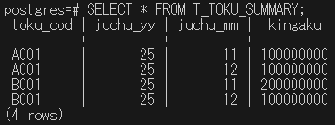
ロールバックされるか確認

14.テストケース13実行後、T_TOKU_SUMMARYテーブルの内容が実行前と変わらない
実行前
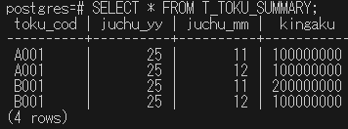

実行後

ケース15
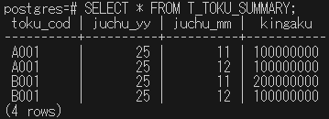
コミットされるか確認
 | ■異常レコード削除方法
15.T_JUCHUテーブルから | psqlでDBにアクセスして以下のSQL文を実行
データ区：1 | DELETE FROM T_JUCHU WHERE
得意先：C0001 | DATA_KBN = '1'
受注年：25 | AND TOKU_COD = 'C001'
受注月：11 | AND JUCHU_YY = 25
金額：000000000 | AND JUCHU_MM = 11
のレコードを削除する | AND KINGAKU = 0;
T_TOKU_SUMMARYテーブルのレコードを全部削除する
./SUMMARY | iconv -f cp 932で実行する | ■T_TOKU_SUMMARYテーブルのレコード削除方法
結果 | psqlでDBにアクセスして以下のSQL文を実行
T_TOKU_SUMMARYテーブルにレコードが4つ追加される | DELETE FROM T_TOKU_SUMMARY;

テスト実施前のT_TOKU_SUMMARYテーブル

テスト実施後のT_TOKU_SUMMARYテーブル

